关系图
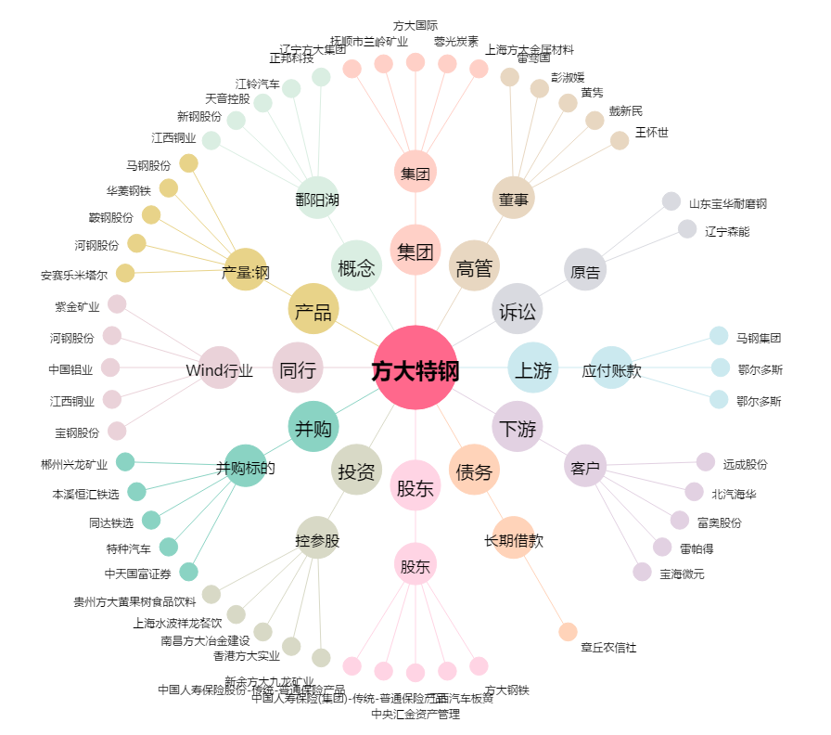
方大特钢[600507.SH] - 关系概览图

